1 diciembre 2019
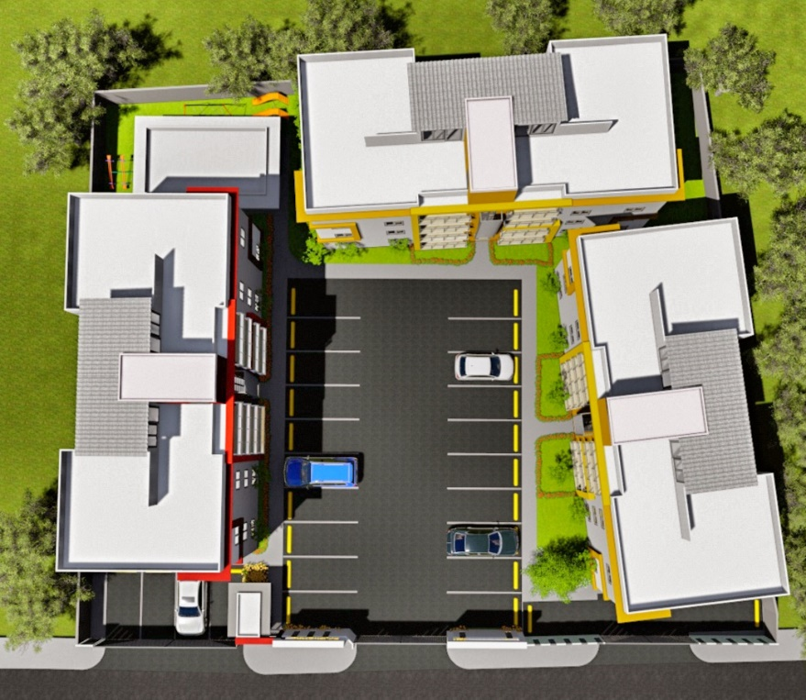
LISTA DE PRECIOS A DICIEMBRE 2019
PROYECTO MADRIGAL 5
# APTO | AREA NETA |  | AREA BRUTA |  | TERRAZA |  | JARDIN | TOTAL | NIVEL | PRECIOS
GAZEBO Y AREA INFANTIL
EDIFICIO A |  |  |  |  |  |  |  |  |  |  | ESCALERA | 12.36 MTS2
EDIF B
1A | 89.74 | mts2 | 116.4 | mts2 | 15.16 | mts2 | 13.70 | 131.56 | 1ro | VENDIDO | MITAD PARA CADA APTO 6.18
2A | 89.74 | mts2 | 116.88 | mts2 | 15.16 | mts2 | 13.70 | 132.04 | 1ro | $2,975,000.00 |  | 6.18
3A | 86.45 | mts2 | 98.43 | mts2 | 0 | mts2 |  | 98.43 | 2do | VENDIDO | Parqueos por Apartamento
4A | 86.45 | mts2 | 99.63 | mts2 | 0 | mts2 |  | 99.63 | 2do | $2,675,000.00 | 11.5 | mts2
5A | 86.45 | mts2 | 98.45 | mts2 | 0 | mts2 |  | 98.45 | 3ro | $2,625,000.00
6A | 86.45 | mts2 | 97.95 | mts2 | 0 | mts2 |  | 97.95 | 3ro | $2,625,000.00
7A | 86.45 | mts2 | 111.3 | mts2 | 13.35 | mts2 |  | 124.65 | 4to | $2,975,000.00
8A | 86.45 | mts2 | 111.3 | mts2 | 13.35 | mts2 |  | 124.65 | 4to | $2,975,000.00
EDIFICIO B |  |  |  |  |  |  |  |  |  |  | ESCALERA | 12.36 MTS2
1B | 89.74 | mts2 | 115.44 | mts2 | 14.2 | mts2 | 13.63 | 129.64 | 1ro | $2,975,000.00 | MITAD PARA CADA APTO 6.18
2B | 89.74 | mts2 | 115.44 | mts2 | 14.2 | mts2 | 13.63 | 129.64 | 1ro | $2,925,000.00 |  | 6.18
3B | 86.45 | mts2 | 97.95 | mts2 | 0 | mts2 |  | 97.95 | 2do | $2,650,000.00 | Parqueos por Apartamento
4B | 86.45 | mts2 | 97.95 | mts2 | 0 | mts2 |  | 97.95 | 2do | $2,600,000.00 | 11.5 | mts2
EDIF A
5B | 86.45 | mts2 | 97.95 | mts2 | 0 | mts2 |  | 97.95 | 3ro | $2,550,000.00
PARQUEOS
EDIF C
6B | 86.45 | mts2 | 99.95 | mts2 | 0 | mts2 |  | 99.95 | 3ro | $2,500,000.00
7B | 86.45 | mts2 | 113.3 | mts2 | 13.35 | mts2 |  | 126.65 | 4to | $2,925,000.00
8B | 86.45 | mts2 | 111.3 | mts2 | 13.35 | mts2 |  | 124.65 | 4to | $2,925,000.00
EDIFICIO C |  |  |  |  |  |  |  |  |  |  | ESCALERA | 12.36 MTS2
1C | 89.74 | mts2 | 116.4 | mts2 | 15.16 | mts2 | 13.00 | 131.56 | 1ro | VENDIDO | MITAD PARA CADA APTO 6.18

SITE PLAN
2C | 89.74 | mts2 | 116.4 | mts2 | 15.16 | mts2 | 13.00 | 131.56 | 1ro | VENDIDO |  | 6.18
3C | 86.45 | mts2 | 97.95 | mts2 | 0 | mts2 |  | 97.95 | 2do | $2,675,000.00 | Parqueos por Apartamento
4C | 86.45 | mts2 | 97.95 | mts2 | 0 | mts2 |  | 97.95 | 2do | $2,675,000.00 | 11.5 | mts2
5C | 86.45 | mts2 | 97.95 | mts2 | 0 | mts2 |  | 97.95 | 3ro | VENDIDO |  |  | SEPARACION: | RD$ 10,000.00
6C | 86.45 | mts2 | 97.95 | mts2 | 0 | mts2 |  | 97.95 | 3ro | VENDIDO |  |  | INICIAL | 20% DURANTE PROCESO CONSTRUCCION
7C | 86.45 | mts2 | 111.3 | mts2 | 13.35 | mts2 |  | 124.65 | 4to | VENDIDO |  |  | RESTO CONTRA ENTREGA
8C | 86.45 | mts2 | 111.3 | mts2 | 13.35 | mts2 |  | 124.65 | 4to | $2,975,000.00 |  |  | ENTREGA 1ER.SEMESTRE 2021
 |  |  |  |  |  |  |  |  |  |  |  |  | TASA RD$ 52.00= US$1.00
Comisiones a pagar: 75% contra el pago del 10%, resto 25% contra emtrega apartamento. |  |  |  |  |  |  |  |  |  |  |  |  | 1er. Nivel Incluye terraza abierta de +/- 14.5 M2 en area cerrada
 |  |  |  |  |  |  |  |  |  |  |  |  | 4to. Nivel con terraza techada de 14 m2 en 5to. Nivel

